Лист1


 |  |  |  | Магазин «Бисер, Бусинка, Страз» чешский бисер оптом, с доставкой по России http://biser-businka-strass-18.com http://okeanbusin.ru |  |  |  | опт: +7 499 157-6590 опт: +7 499 157-3151 заказ отправлять на адрес: optotdel18@yandex.ru

Бланк-заказа: |  |  |  | Бусины CzechMates Quadra Lentil, Чехия
ФИО, организация, адрес:
Контактный телефон:
Валюта расчёта: Доллар |  |  |  |  |  |  | $- | $- | $- | Наличие | 0.00
Картинка | П/ № | Артикул | размер | Цвет | упаковка | Розничная цена | Цена при покупке только бусин на сумму: |  |  |  | Заказ 1 ед.=1уп.
 |  |  |  |  |  |  | от 5 000р | От 10000 руб | От 15 000руб
 |  |  |  |  |  |  | Цена при покупке вместе с бисером:
 |  |  |  |  |  |  | от 10 до 30 кг | от 30 до 50 кг | от 50 кг

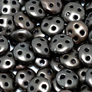 | 01 | K0167 | Matte Metallic Leather | Ø 6 мм 4 отв. 0,9 мм | 5 гр. ~42 шт. | 206.00 | $1.92 | $1.29 | $1.64
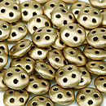 | 02 | K0171 | Matte Metallic Flax | Ø 6 мм 4 отв. 0,9 мм | 5 гр. ~42 шт. | 149.00 | $1.39 | $1.29 | $1.19
 | 03 | K0174 | Matte Metallic Antiqua Gold | Ø 6 мм 4 отв. 0,9 мм | 5 гр. ~42 шт. | 149.00 | $1.39 | $1.29 | $1.19
 | 04 | K0175 | Matte Metallic Dark Cooper | Ø 6 мм 4 отв. 0,9 мм | 5 гр. ~42 шт. | 149.00 | $1.39 | $1.29 | $1.19
 | 05 | K0177 | Matte Metallic Cooper | Ø 6 мм 4 отв. 0,9 мм | 5 гр. ~42 шт. | 149.00 | $1.39 | $1.29 | $1.19
 | 06 | K0178 | Matte Metallic Bronze Cooper | Ø 6 мм 4 отв. 0,9 мм | 5 гр. ~42 шт. | 149.00 | $1.39 | $1.29 | $1.19
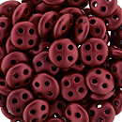 | 07 | K0189 | Matte Metallic Lava | Ø 6 мм 4 отв. 0,9 мм | 5 гр. ~42 шт. | 149.00 | $1.39 | $1.29 | $1.19
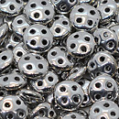 | 08 | S00030 | Silver | Ø 6 мм 4 отв. 0,9 мм | 5 гр. ~42 шт. | 206.00 | $1.92 | $1.78 | $1.64
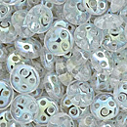 | 09 | X00030 | Crystal AB | Ø 6 мм 4 отв. 0,9 мм | 5 гр. ~42 шт. | 206.00 | $1.92 | $1.78 | $1.64
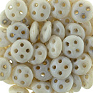 | 10 | LC02010 | Luster Opaque Champagne | Ø 6 мм 4 отв. 0,9 мм | 5 гр. ~42 шт. | 206.00 | $1.92 | $1.78 | $1.64
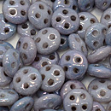 | 11 | LE02010 | Luster Metallic Amethyst | Ø 6 мм 4 отв. 0,9 мм | 5 гр. ~42 шт. | 149.00 | $1.39 | $1.29 | $1.19
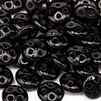 | 12 | 23980 | Jet | Ø 6 мм 4 отв. 0,9 мм | 5 гр. ~42 шт. | 149.00 | $1.39 | $1.29 | $1.19
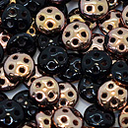 | 13 | C23980 | Apollo Jet | Ø 6 мм 4 отв. 0,9 мм | 5 гр. ~42 шт. | 206.00 | $1.92 | $1.78 | $1.64
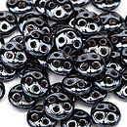 | 14 | L23980 | Hematite | Ø 6 мм 4 отв. 0,9 мм | 5 гр. ~42 шт. | 149.00 | $1.39 | $1.29 | $1.19
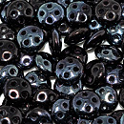 | 15 | LE23980 | Luster Metallic Amethyst | Ø 6 мм 4 отв. 0,9 мм | 5 гр. ~42 шт. | 206.00 | $1.92 | $1.78 | $1.64
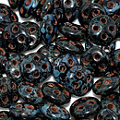 | 16 | T23980 | Jet Picasso | Ø 6 мм 4 отв. 0,9 мм | 5 гр. ~42 шт. | 149.00 | $1.39 | $1.29 | $1.19
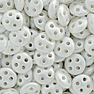 | 17 | 25001AL | Pastel White | Ø 6 мм 4 отв. 0,9 мм | 5 гр. ~42 шт. | 206.00 | $1.92 | $1.78 | $1.64
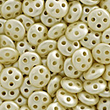 | 18 | 25039AL | Pearl Coat Cream | Ø 6 мм 4 отв. 0,9 мм | 5 гр. ~42 шт. | 206.00 | $1.92 | $1.78 | $1.64
 | 19 | 53420 | Opaque Olive | Ø 6 мм 4 отв. 0,9 мм | 5 гр. ~42 шт. | 206.00 | $1.92 | $1.78 | $1.64
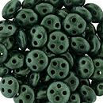 | 20 | 79052MJT | Metallic Suede Dark Forest | Ø 6 мм 4 отв. 0,9 мм | 5 гр. ~42 шт. | 149.00 | $1.39 | $1.29 | $1.19
 | 21 | 79083MJT | Metallic Suede Dark Plumbum | Ø 6 мм 4 отв. 0,9 мм | 5 гр. ~42 шт. | 149.00 | $1.39 | $1.29 | $1.19
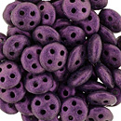 | 22 | 79086MJT | Metallic Suede Pink | Ø 6 мм 4 отв. 0,9 мм | 5 гр. ~42 шт. | 149.00 | $1.39 | $1.29 | $1.19
 | 23 | 93200 | Opaque Red | Ø 6 мм 4 отв. 0,9 мм | 5 гр. ~42 шт. | 206.00 | $1.92 | $1.78 | $1.64
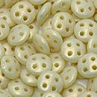 | 24 | S6C13010 | Gold Opaque Light Beige | Ø 6 мм 4 отв. 0,9 мм | 5 гр. ~42 шт. | 206.00 | $1.92 | $1.78 | $1.64

 | в начало >>

